vim-command
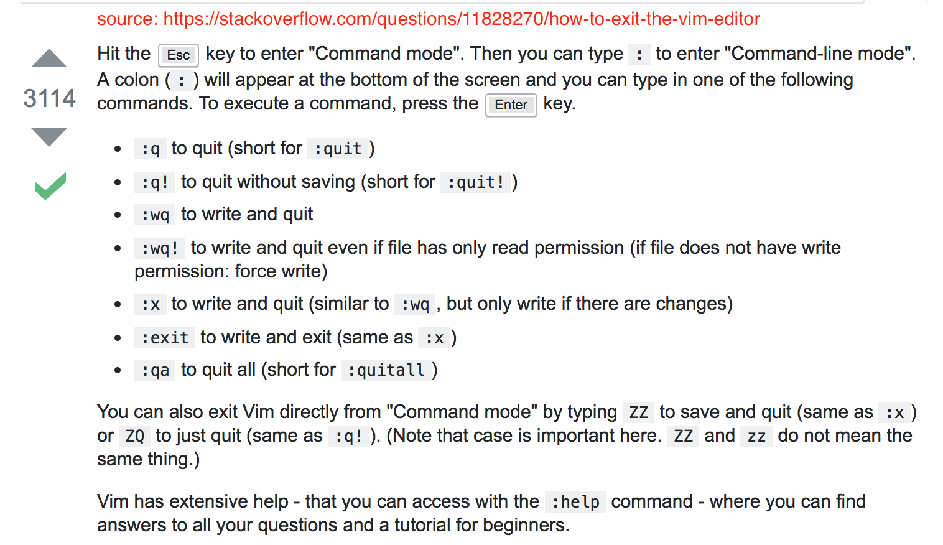

Étapes_Reset
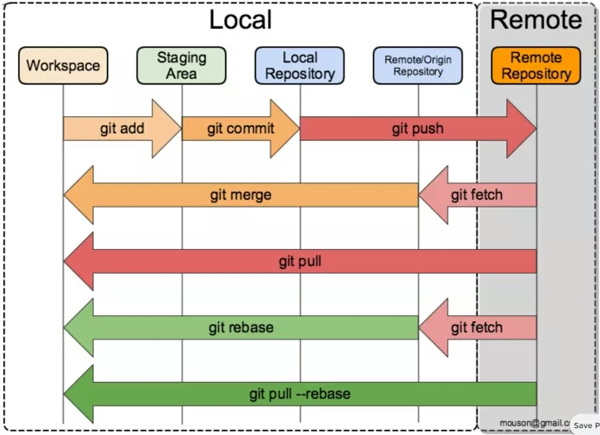
catégorie | contenu
Quatre zones | Workspace
 | Staging_Area
 | Local_Repository
 | Remote_Repository
Cinq états | Origin | à éditeur
 | Modified | Stocké à éditeur,rien à avoir avec git
 | Staged | Stocké à Stageing_Area
 | Committed | Stocké à local_repository
 | Pushed | Stocké à remote_repository
Vérifiez_État Mot_Clé:diff | étapes |  | commands à l'réinitialisation/reset
 | déjà modifié,pas encore staged: | git diff | git checkout . git reset --hard: il va effacer tout modif éffectué à l'éditeur
 | git add .
 | déjà staged,pas encore commit: | git diff --cached | git reset et puis git checkout . deux étapes ou git reset --hard, même étapes | git reset:revient au l'état avant avoir effectué git add . , mais les modifs sont toujours là (à l'éditeur)
 | git commit -m "X"
 | déjà committed, pas encore pushed: | git diff master origin/master | git reset --hard origin/master | ici, master signifie le repertoire local origin/master signifie le repertoire GitHub(remote), et en branche principale
 | git push origin master
 | déjà pushed, ils sont actuellement à GitHub en ligne |  | git reset --hard HEAD^ et puis git push -f | git reset --hard HEAD^:réinitialiez tout modifs à l'éditeur git push -f : =git add ./git commit -m/git push; pushed à nouveau la version avant avoir modifié.
Synthèse | Zone | État | command à executer | lieu | réinitialisation
 | Workspace | Origin |  | à éditeur,rien modifier pour l'instant
 | Workspace | Modified |  | Stocké à éditeur,rien à avoir avec git | git checkout . git reset --hard: il va effacer tout modif éffectué à l'éditeur
 |  |  | git add .
 | Staging_Area | Staged |  | Stocké à Stageing_Area | git reset et puis git checkout . deux étapes ou git reset --hard, même étapes
 |  |  | git commit -m "X"
 | Local_Repository | Committed |  | Stocké à local_repository | git reset --hard origin/master
 |  |  | git push origin master
 | Remote_Repository | Pushed |  | Stocké à remote_repository | git reset --hard HEAD^ et puis git push -f

